상품제안서
애니클리어 노트북 포켓 파우치 | 상품코드: S01626

 |  |  |  |  |  |  | 02-713-8555 | www.synergygift.co.kr
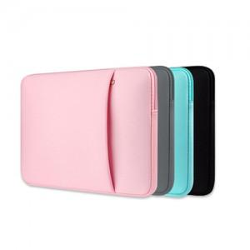

【상세/제작정보】 | <p><span style="font-size: 14pt;">※ 운임비 별도 발생 됩니다.</span></p>

【인쇄/포장옵션】 | 실크 / 포장불가능

【공급단가】 | 수량 | 50~ | 100~ | 300~ | 1,000~ | 5,000~
*VAT별도 | 11인치 | 6,380원 | 6,280원 | 6,130원 | 5,890원 | 5,640원
 | 13인치 | 7,090원 | 6,980원 | 6,810원 | 6,540원 | 6,270원

【상품 URL】 | https://www.synergygift.co.kr:443/src/goods_detail.php?gdno=12579

